Summary
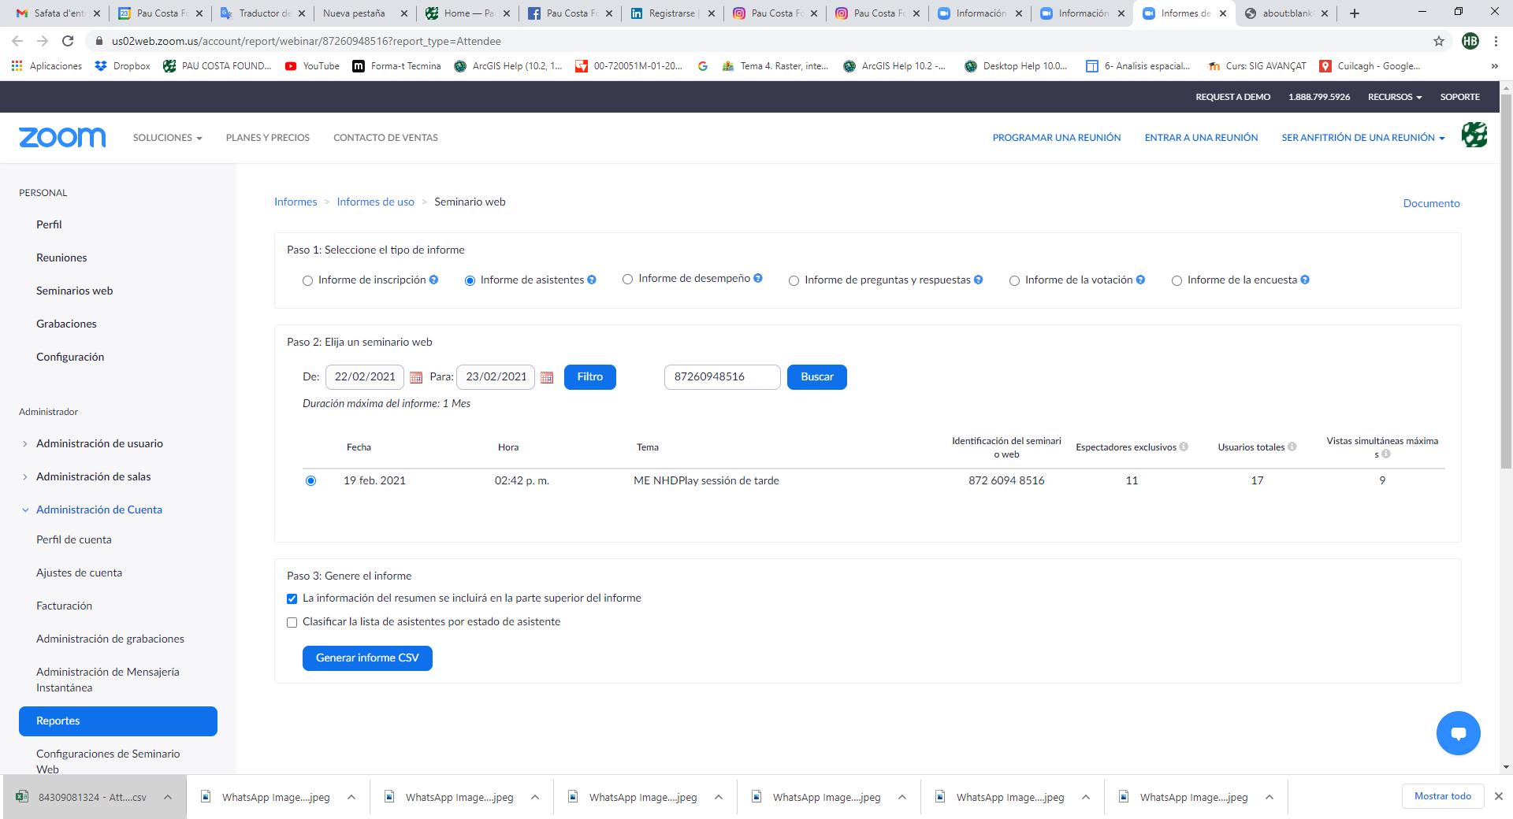
Summary
Exclusive attendees | 11

